Photos
Avant travaux |  | Après travaux
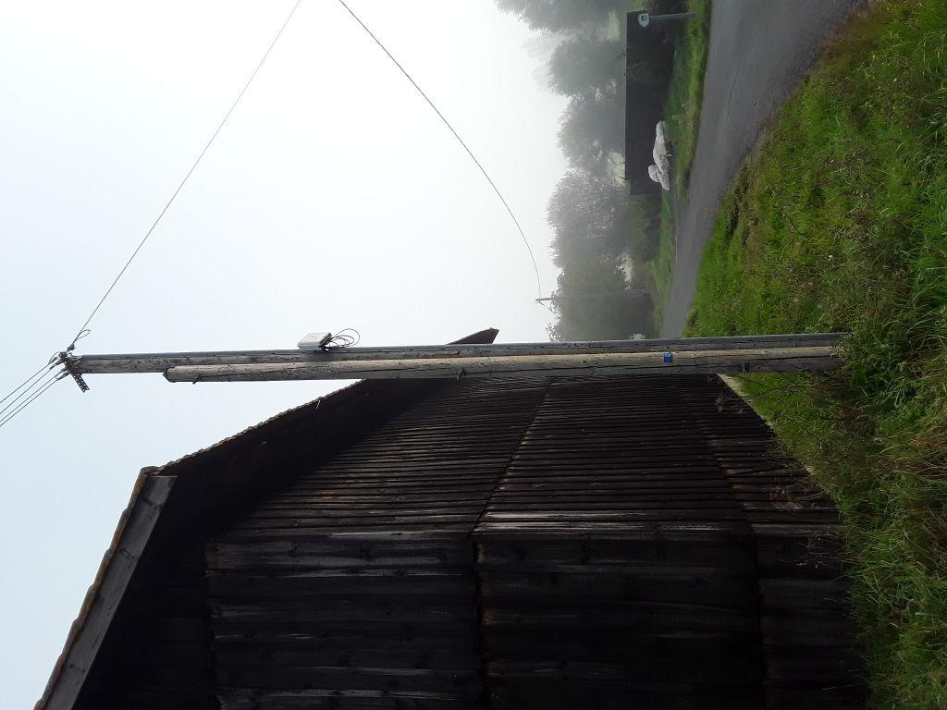 | 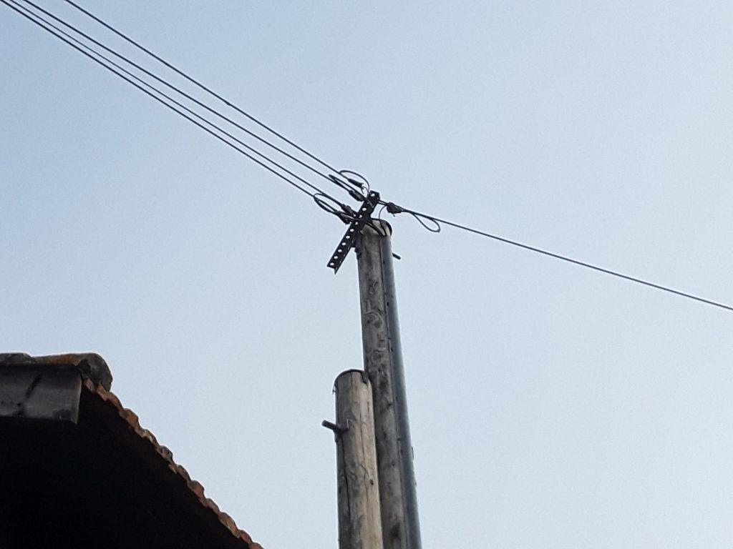
0560567_1.jpg | 0560567_2.jpg

